7.6
 |  |  |  |  |  | 7.9.0 Passat B5.5 / Golf 4 / T5 IMMO3

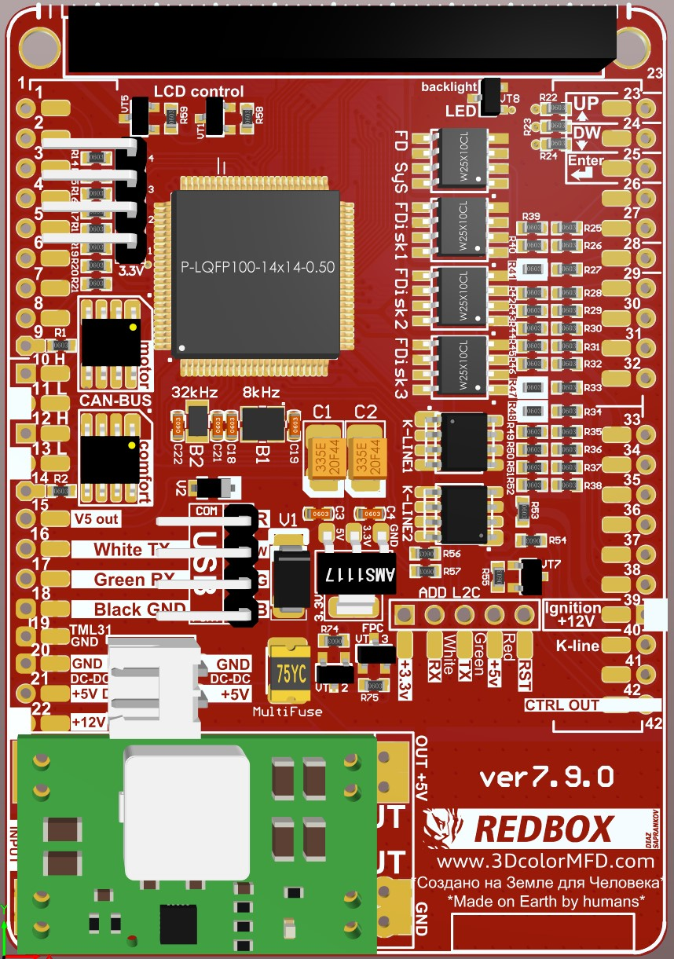
Blue cinnector |  |  |  |  |  | GENERAL SCHEME |  |  |  |  |  |  |  |  | Green connector
Terminal 15. Ignition ON | 39 | 1 | 17 | 3* | Main beams |  |  |  |  |  |  |  |  |  | --- / Reversing light swith | 1* | 1 | 17 |  | Coil Key reader
 |  |  |  |  | Дальний свет |  |  |  |  |  |  |  |  |  | --- / Задний ход |  |  |  |  | Катушка ИММО
 |  | 2 | 18 |  | Left turn signal |  | DASHboard |  |  | MFD | MFD | DASHboard |  |  | Coil Key reader |  | 2 | 18 | 35 | Oil level/temperature
Прав.поворот |  |  |  |  | Лев.поворот |  | Reversing light swith | Green | 1 | 1* | 23 | 23 | Green | Up | Катушка ИММО |  |  |  |  | Уровень и темп. масла
Speedometer output 1 |  | 3 | 19 | 38* | ABS |  | Xenon light warn. | Green | 21 | 2* | 24 | 24 | Green | Down | --- / Oil Pressure Sensor Add. | 34* | 3 | 19 | 10 | CAN H (motor)
Выход спидометра 1 |  |  |  |  |  |  | Front light warn. | Blue | 6 | 3* | 25 | 25 | Green | Reset | Давление масла, доп датчик
Trailer turn signal |  | 4 | 20 |  | Terminal 58s |  | High beam | Blue | 17 | 3* | 26 | 31 | Blue | Belts | CAN data bus, screening |  | 4 | 20 | 11 | CAN L (motor)
Прицеп |  |  |  |  | Освещение приб. (58b) |  | Coolant level low | Blue | 22 | 4 | 27* | minus (-) LED yelow oil |  |  | ---
Fuel gauge sender |  | 5 | 21 |  | ---- |  |  |  |  | 5 | 28 | 29 | Blue | Brake Liquid | W-line |  | 5 | 21 | 2* | --- / Xenon Lamp Fault
Датчик уровня топлива |  |  |  |  |  |  | Stop Brake lamp warn. | Blue | 16 | 6* | 29 | 7 | Green | Brake Pads | W-линия |  |  |  |  | <01' ----
--- / Lamp Fault | 3* | 6 | 22 | 4 | Coolant level low |  |  |  |  | 7 | 30 | 15 | Green | BOOST turbo pressure | Washer fluid low |  | 6 | 22 | 31 | F120 hood
Контроль перег. передних ламп , габариты , дальний, ближний. |  |  |  |  | Низкий уровень ОЖ |  | Fuel tank hatch | Blue | 15 | 8* | 31 | 22 | Green | F120 hood | Низкий уровень омывайки |  |  |  |  | Капот
Terminal 31 (sender earth) |  | 7 | 23 | 22 | Terminal 30, +12v Battery |  |  |  |  | 9 | 32 | 30 | Blue | TurboTimer | Brake pad wear | 29 | 7 | 23 | 23 | MFI button - up
Клемма 31 (земля выход) |  |  |  |  | Терминал 30, +12в постоянно |  | CAN H (motor) | Green | 19 | 10 | 33* | 21 | Green | Oil / Fuel pressure / EGT / LPG / Head range control | Торм. Колодки |  |  |  |  | MFD кнопка вверх
Coolant temperature |  | 8 | 24 |  | Terminal 31 (load GND) |  | CAN L (motor) | Green | 20 | 11 | 34* | 3 | Green | Oil / Fuel pressure / EGT | CAN-comfort High | 12 | 8 | 24 | 24 | MFI button - down
Температура ОЖ |  |  |  |  | Клемма 31 земля GND |  | CAN H comfort | Green | 8 | 12 | 35 | 18 | Green | Oil temp/level Sensor -G266 - | <01' ---- |  |  |  |  | MFD кнопка вниз
Terminal 31 (load GND) | 19 | 9 | 25 | 40 | K-line Self-diagnosis |  | CAN L comfort | Green | 9 | 13 | 36 | 13 | Green | Hand brake | СAN-comfort Low | 13 | 9 | 25 | 25 | MFI button - reset
Клемма 31 земля GND |  |  |  |  | K-Line Самодиагностика |  |  |  |  | 14 | 37 | 12 | Blue | Baterie (61) | <01' ---- |  |  |  |  | MFD кнопка Ввод
Oil pressure switch |  | 10 | 26 |  | Right parking light |  | 5V out |  |  | 15 | 38* | 19 | Blue | ABS | ---- |  | 10 | 26 |  | Ambient temperature
Реле давления масла |  |  |  |  | Правый стояночный свет |  |  | White | USB | 16 | 38* | 3 | Green | Oil / Fuel pressure / EGT |  |  |  |  |  | Тепм. Наружного воздуха
---- |  | 11 | 27 |  | Left parking light |  |  | Green | USB | 17 | 39 | 1 | Blue | ignition | Parking time for climatronic |  | 11 | 27 |  | CAN bus (diag "High")
 |  |  |  |  | Левый стояночный свет |  |  | Black | USB | 18 | 40 | 25 | Blue | K-line | Время стоянки для климатроник
Battery (61) | 37 | 12 | 28 |  | Speedometer input |  | GND | Blue | 9 | 19 | 41 |  |  |  | Climate switch-off 118°C |  | 12 | 28 |  | CAN bus (diag "Low")
Конт. лампа заряда (61) |  |  |  |  | Вход спидометра |  | DC-DC OUT- GND |  |  | 20* | 42* | 16 | Green | TurboTimer | Отключение климата 118°C
---- |  | 13 | 29 | 28 | Brakes common |  | DC-DC OUT+ 5В + |  |  | 21* |  |  |  |  | Parking brake / HandBRAKE | 36 | 13 | 29 |  | CAN (display)
 |  |  |  |  | Низкий ур. торм. жидкости |  | +12V | Blue | 23 | 22 |  |  |  |  | Ручной тормоз |  |  |  |  | CAN (экран вых.шины)
Rear fog light |  | 14 | 30 | 32 | s86 Terminal |  |  |  |  |  |  |  |  |  | ASR/ESP |  | 14 | 30 |  | (Clock)
Задний ПТФ |  |  |  |  | s86 контакт |  |  |  |  |  |  |  |  |  |  |  |  |  |  | Радио/Навигация часы
---- |  | 15 | 31 | 26 | Seat belt warning |  |  |  |  |  |  |  |  |  | --- / Turbo boost pressure | 30 | 15 | 31 |  | (Data) maxi-DOT
 |  |  |  |  | Рремень безопасности |  |  |  |  |  |  |  |  |  | --- / Давление турбины |  |  |  |  | Радио/Навигация. Данные.
А4 >01' - Brake lamp warn | 6* | 16 | 32 |  | ---- |  |  |  |  |  |  |  |  |  | ---/ TurboTimer | 42* | 16 | 32 |  | (Enable)NAVI maxi-DOT
А4 >01' - Контроль торм. ламп. |  |  |  |  |  |  |  |  |  |  |  |  |  |  | Управл. провод турбо таймера |  |  |  |  | Радио/Навигация Разблок.

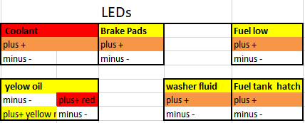
Remove resistors
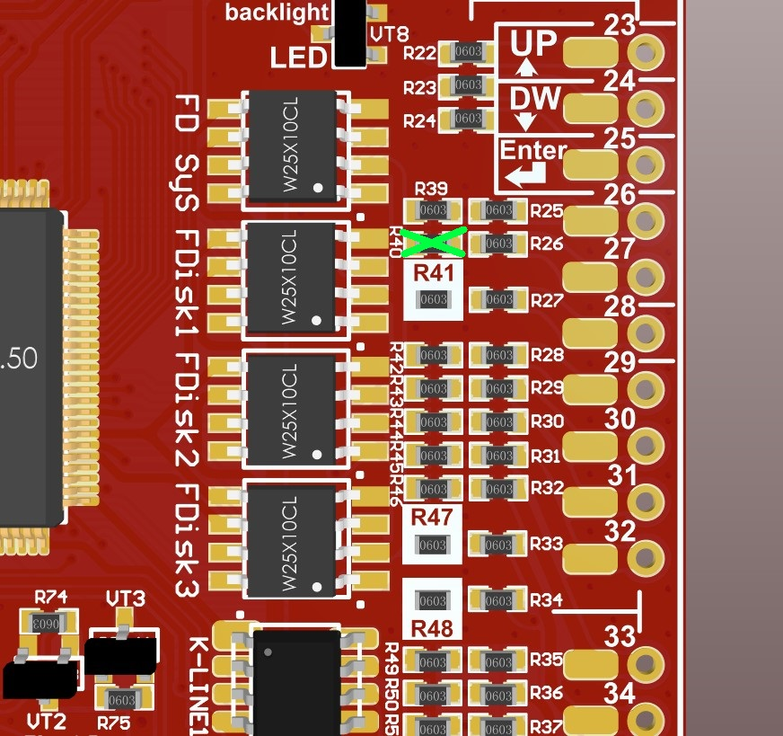
 |  |  |  |  |  |  |  |  | If you added a reverse gear wire to the gearbox. To display on the transmission indicator
 |  |  |  |  |  |  |  | 1* | and to turn on parking sensors with visualization.
 |  |  |  |  |  |  |  |  | Если вы добавили в приборку провод включения задней передачи, для отображения в индикаторе выбранной
 |  |  |  |  |  |  |  |  | передачи и включения парктроника с визуализацией.
 |  |  |  |  |  |  |  | 2* | If you have a Xenon burned-out lamp control relay.
 |  |  |  |  |  |  |  |  | Если у вас есть реле контроля перегоревших ламп
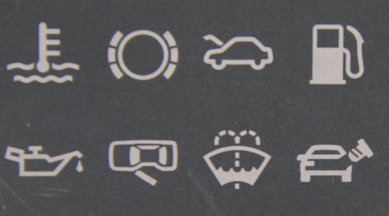
 |  |  |  |  |  |  |  | 3* | If you have a burned-out lamp control relay.
 |  |  |  |  |  |  |  |  | Если у вас есть реле контроля перегоревших ламп
 |  |  |  |  |  |  |  | 3* | If you want to display the high beam icon on the 3dMFD screen
 |  |  |  |  |  |  |  |  | Если вы хотитие отображать иконку дальнего света на экране 3dMFD
 |  |  |  |  |  |  |  | 6* | You can connect a blown stop light warning if you have one, or a high beam icon display pin 17 of blue connector if the 3dMFD board overrides the LED.
 |  |  |  |  |  |  |  |  | Вы можете подключить предупреждение о перегоревшем стоп сигнале, если он у вас есть, или отображение иконки дальнего света pin 17 синего разъема, если 3dMFD плата перекрывает светодиод.
 |  |  |  |  |  |  |  | 8* | If you have a fuel tank hatch control.
 |  |  |  |  |  |  |  |  | Если у вас есть микрик контроля открытия лючка топливного бака.
 |  |  |  |  |  |  |  | 20* | If you have installed the DC-DC converter separately from the 3dMFD motherboard
 |  |  |  |  |  |  |  |  | Если вы установили DC-DC преобразователь отделно от материнской платы
 |  |  |  |  |  |  |  | 21* | If you have installed the DC-DC converter separately from the 3dMFD motherboard
 |  |  |  |  |  |  |  |  | Если вы установили DC-DC преобразователь отделно от материнской платы
 |  |  |  |  |  |  |  | 27* | If you install 3dMFD in the FullFIS cluster, this 27 pin is not used.
 |  |  |  |  |  |  |  |  | Если вы устанавливаете 3dMFD в приборку с большим штатным дисплеем FullFIS, этот 27 контакт не используется.
 |  |  |  |  |  |  |  | 33* | Free Input for an optional Oil pressure sensor / Fuel pressure sensor/ LPG tank level / EGT /Headlight range control warning/
 |  |  |  |  |  |  |  |  | Свободный вход для подключения доп. датчиков: давления масла/ давления топлива / уровня в баке LPG / Предупреждение корректора фар
 |  |  |  |  |  |  |  | 34* | Free Input for an optional Oil pressure sensor / Fuel pressure sensor/ EGT
 |  |  |  |  |  |  |  |  | Свободный вход для подключения доп. датчиков: давления масла/ давления топлива / EGT
 |  |  |  |  |  |  |  | 38* | You can use this input to connect additional. sensors: oil pressure / fuel pressure / EGT. Instead of a warning about an ABS malfunction, since this warning is also duplicated on the CAN bus.
 |  |  |  |  |  |  |  |  | Вы можете использовать это вход для подключения доп. датчиков: давления масла/ давления топлива / EGT. Вместо предупреждения о неисправности АБС ,так как это предупреждение так же продублированно на CAN- шине.
 |  |  |  |  |  |  |  | 42* | This is the control output of the turbo timer relay.
 |  |  |  |  |  |  |  |  | Это управляющий выход реле турботаймера.

